pusula detay
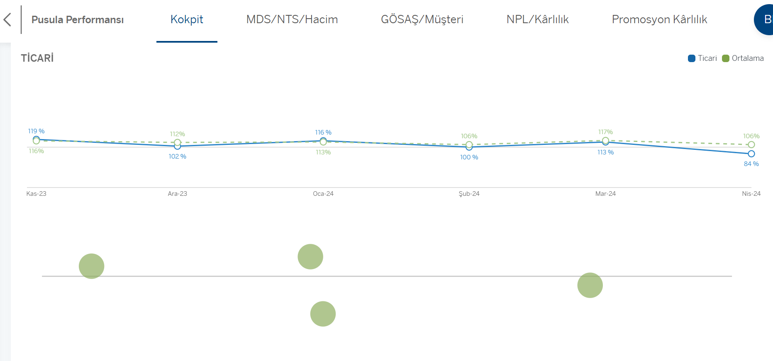
1 | en yüksek en düşük şube listesi başlık renkleri
2 | %150 çözn. de bakıca linkte ticari işkoluna ait bilgiler alta kaydı mashup da çözünürlük değişitrmek doğru mu? Stepe enbed edice bu durum düzelir mi konuşuruz diye yazıyorum bu maddeyi

2

